상품제안서
타탄더블양면 스톤쿠션담요A | 상품코드: S43638

 |  |  |  |  |  |  | 02-713-8555 | www.synergygift.co.kr
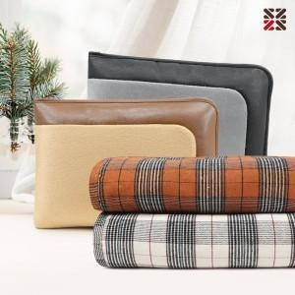

【상세/제작정보】 | <p><span style="font-size: 14pt;">※ 커버에만 인쇄 가능한 상품입니다.</span></p>

【인쇄/포장옵션】 | 실크 / 부직포 더스트백

【공급단가】 | 수량 | 30~ | 100~ | 300~ | 500~ | 1,000~
*VAT별도 | 단가 | 12,280원 | 11,800원 | 11,230원 | 10,940원 | 10,750원

【상품 URL】 | https://www.synergygift.co.kr:443/src/goods_detail.php?gdno=43638

